1 组织结构及管理架构
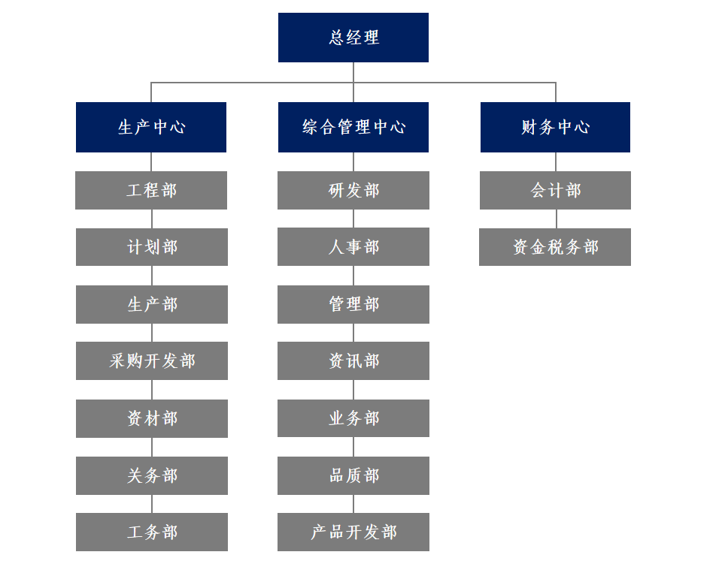
松莉美容科技（上海）有限公司

附件一：组织结构及管理架构

下表是我们根据【上年度】同期资料文档填写，还请贵公司更新截至【年度】年12月31日的部门信息和组织架构信息
主要部门 | 人数 （截至【年度】年12月31日） | 主要职责范围 | 部门负责人汇报对象
 |  |  | 汇报对象 | 汇报对象主要办公所在地
生产部 | 352 | 管理车间人员、物料、机器等资源，按质按量完成产品制造 | 总经理 | 中国/美国
计划部 | 7 | 生产计划、进度调度控制，物料管控 | 总经理 | 中国/美国 | 新增
资材部 | 23 | 货物出入库管理、存货保管盘点，存储空间/环境管理 | 总经理 | 中国/美国
采购部 | 8 | 询比价开发优质供应商，采购降本，按质按量如期交货 | 总经理 | 中国/美国
关务部 | 4 | 货物进出口申报，船运安排，海关检验检疫 | 总经理 | 中国/美国
工程部 | 5 | 基础数据维护，IE工程管理 | 总经理 | 中国/美国
工务部 | 5 | 机器设备零配件修理维保 | 总经理 | 中国/美国
产品开发部 | 4 | 产品设计开发 | 总经理 | 中国/美国
业务部 | 5 | 客户关系管理，订单评审，交期出货协调 | 总经理 | 中国/美国
财务部 | 6 | 会计核算，成本管理，资金管理，财税申报，财务信息化管理 | 总经理 | 中国/美国
资讯部 | 5 | 网络管理，信息软件培训维保，机房建设与管理 | 总经理 | 中国/美国
人事部 | 2 | 公司制度订立执行，员工招聘、考核、培训及劳资关系管理 | 总经理 | 中国/美国
管理部 | 7 | 安保环境管理，职工食宿等行政事务 | 总经理 | 中国/美国
品质部 | 17 | 建立质量体系，制订品质标准，对物料、制程、产品质量检验 | 总经理 | 中国/美国
研发部 | 14 | 配方管理，新产品调研立项开发，旧产品改进 | 总经理 | 中国/美国
总计 | 464

请在此提供组织架构图：

